ADL自立
【ADL】
 |  |  |  | 料理を 運ぶ |  |  | 歯磨き
 | 階段 |  | 料理を 食べる | 食事 | 食べやすく 整える | 爪の手入れ | 整容 | 洗顔
 |  |  | 食事を 終える | 料理を 口に運ぶ |  | 化粧 | 髭剃り
 | 居室内 の移動 （数ｍ移動） |  | 階段 | 食事 | 整容 | トイレを 出る | トイレに 入る | 便座に座る 準備をする
近所に 外出する | 移動 | 家の中 （居室間） の移動 | 移動 | ADL自立 | 排泄 | 移乗する | 排泄 | 便座に 座る
 | 家の外に 出る |  | 起居 | 入浴 | 更衣 | 便座から 立ち上がる | 後処理を する | 用を足す
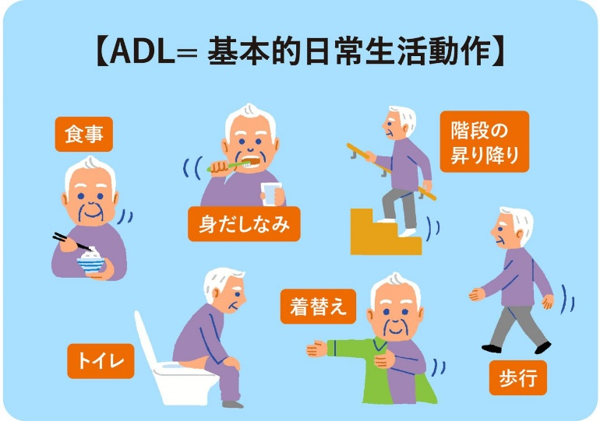
移乗する | 臥位 | 寝返る | 髪の毛を 乾かす | 着ている服 を脱ぐ | かけ湯を する |  | 着る服を 選ぶ | 上衣服を 脱ぐ
立位 | 起居 | 起き上がる | 服を着る | 入浴 | 浴槽に 浸かる | 靴を 履く | 更衣 | 上衣服を 着る
立ち上がる | 座る | 端座位を とる | 頭と体を 拭く | 髪を洗う | 体を洗う | 靴下を 履く | 下衣服を 着る | 下衣服を 脱ぐ

ADL自立 (2)
【ADL】

 | 階段 |  | 食事 |  | 整容


 |  | 階段 | 食事 | 整容
 | 移動 | 移動 | ADL自立 | 排泄 | 排泄
 |  | 起居 | 入浴 | 更衣

 | 起居 |  | 入浴 |  | 更衣

ADL自立 (食事①)
【食事】
 |  |  |  | 料理を運ぶ |  |  | 歯磨き |  |  |  |  |  | テーブルに 着く
 | 階段 |  | 料理を食べる | 食事 | 食べやすく 整える | 爪の手入れ | 整容 | 洗顔 |  |  |  | 箸・ｽﾌﾟｰﾝを 手にする | 料理を運ぶ | 料理の器を 手にする
 |  |  | 食事を 終える | 料理を 口に運ぶ |  | 化粧 | 髭剃り |  |  |  |  |  | 手前に 寄せる
 | 居室内 の移動 （数ｍ移動） |  | 階段 | 食事 | 整容 | トイレを 出る | トイレに 入る | 便座に座る 準備をする |  | 口を閉じて箸・スプーンを抜く |  |  | 料理を運ぶ |  | 料理に箸・ スプーンを 入れる
近所に 外出する | 移動 | 家の中 （居室間） の移動 | 移動 | ADL自立 | 排泄 | 移乗する | 排泄 | 便座に 座る | 食塊を 飲み込む | 料理を食べる | 食物を よく噛む | 料理を食べる | 食事 | 食べやすく 整える | 食べやすく 整える | 一口に 入る量を 目測する
 | 家の外に 出る |  | 起居 | 入浴 | 更衣 | 便座から 立ち上がる | 後処理を する | 用を足す |  |  |  | 食事を 終える | 料理を 口に運ぶ |  | 箸ではさむ ・スプーン ですくう
移乗する | 臥位 | 寝返る | 髪の毛を 乾かす | 着ている服 を脱ぐ | かけ湯を する |  | 着る服を 選ぶ | 上衣服を 脱ぐ |  | 状況に 応じた摂食 スピード |  |  | 料理を 口元に 近づける
立位 | 起居 | 起き上がる | 服を着る | 入浴 | 浴槽に 浸かる | 靴を 履く | 更衣 | 上衣服を 着る |  | 食事を 終える | 空の器を テーブルに置く |  | 料理を 口に運ぶ | 料理の匂い ・温度 を感知する
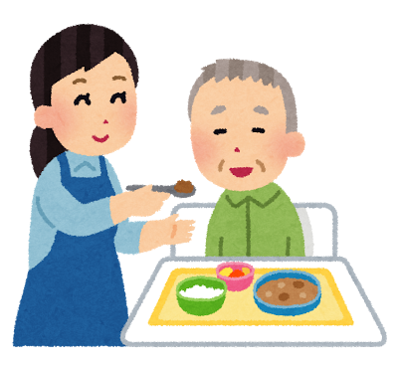
立ち上がる | 座る | 端座位を とる | 頭と体を 拭く | 髪を洗う | 体を洗う | 靴下を 履く | 下衣服を 着る | 下衣服を 脱ぐ |  | 箸・ スプーン を置く |  |  | 口を開けて 料理を 入れる

ADL自立 (整容①)
【整容】
 |  |  |  | 料理を 運ぶ |  |  | 歯磨き |  |  |  |  | 歯ブラシを 手に取る
 | 階段 |  | 料理を 食べる | 食事 | 食べやすく 整える | 爪の手入れ | 整容 | 洗顔 |  |  | 洗面ボウル に吐く | 歯磨き | 上歯・下歯 を磨く
 |  |  | 食事を 終える | 料理を 口に運ぶ |  | 化粧 | 髭剃り |  |  |  |  | 口の中を ゆすぐ
 | 居室内 の移動 （数ｍ移動） |  | 階段 | 食事 | 整容 | トイレを 出る | トイレに 入る | 便座に座る 準備をする | 爪切りを 持つ |  |  | 歯磨き |  | 水洗を 開ける
近所に 外出する | 移動 | 家の中 （居室間） の移動 | 移動 | ADL自立 | 排泄 | 移乗する | 排泄 | 便座に 座る | 爪の手入れ | 切る爪を 爪切りの刃にあてる | 爪の手入れ | 整容 | 洗顔 | 洗顔 | 水を 手にとる
 | 家の外に 出る |  | 起居 | 入浴 | 更衣 | 便座から 立ち上がる | 後処理を する | 用を足す | 爪切りで 切る |  | 化粧 | 髭剃り |  | 顔を洗う
移乗する | 臥位 | 寝返る | 髪の毛を 乾かす | 着ている服 を脱ぐ | かけ湯を する |  | 着る服を 選ぶ | 上衣服を 脱ぐ | ﾍﾞｰｽﾒｲｸを する |  |  | 肌を濡らす ・蒸らす
立位 | 起居 | 起き上がる | 服を着る | 入浴 | 浴槽に 浸かる | 靴を 履く | 更衣 | 上衣服を 着る | 化粧 | 目・口元を メイクする |  | 髭剃り | ｼｪｰﾊﾞｰ・ 剃刀で 髭を剃る
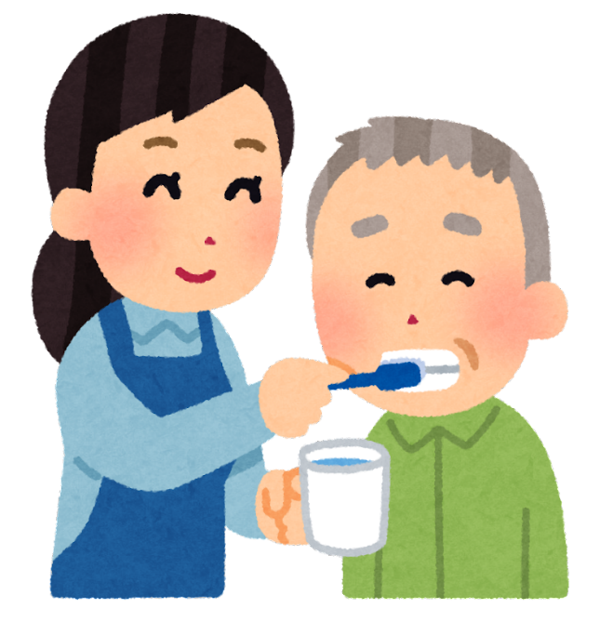
立ち上がる | 座る | 端座位を とる | 頭と体を 拭く | 髪を洗う | 体を洗う | 靴下を 履く | 下衣服を 着る | 下衣服を 脱ぐ | 仕上がりを 確認する |  |  | 剃り残しを 確認する

ADL自立 (整容②)

【整容】
 |  |  |  | 歯ブラシを 手に取る
 |  |  | 洗面ボウル に吐く | 歯磨き | 上歯・下歯 を磨く |  |  |  |  | 歯ブラシを 手に取る
 |  |  |  | 口の中を ゆすぐ
 | 爪切りを 持つ |  |  | 整容 |  | 水洗を 開ける |  |  |  | 歯ブラシを 手に取る
 | 爪の手入れ | 切る爪を 爪切りの刃にあてる | 爪の手入れ | 整容 | 洗顔 | 洗顔 | 水を 手にとる | 洗面ボウル に吐く | 洗面ボウル に吐く | 歯磨き | 上歯・下歯 を磨く | 上歯・下歯 を磨く
 | 爪切りで 切る |  | 化粧 | 髭剃り |  | 顔を洗う |  |  |  | 口の中を ゆすぐ
 | ﾍﾞｰｽﾒｲｸを する |  |  | 肌を濡らす ・蒸らす
 | 化粧 | 目・口元を メイクする |  | 髭剃り | ｼｪｰﾊﾞｰ・ 剃刀で 髭を剃る |  |  |  |  | 口の中を ゆすぐ
 | 仕上がりを 確認する |  |  | 剃り残しを 確認する

ADL自立 (整容②-1)
【整容】
 |  |  |  | 歯ブラシを 手に取る |  |  |  |  |  |  |  | 姿勢保持
 |  |  | 洗面ボウル に吐く | 歯磨き | 上歯・下歯 を磨く |  |  |  |  |  | 上肢機能 巧緻性 | 歯ブラシを 手に取る | 上肢機能 リーチ動作
 |  |  |  | 口の中を ゆすぐ |  |  |  |  |  |  | 感覚入力 | 注意・集中 | 体幹機能・ 頚部の 安定性
 | 爪切りを 持つ |  |  | 歯磨き |  | 水洗を 開ける |  |  | 姿勢保持 |  |  | 歯ブラシを 手に取る |  |  | 姿勢保持
 | 爪の手入れ | 切る爪を 爪切りの刃にあてる | 爪の手入れ | 整容 | 洗顔 | 洗顔 | 水を 手にとる | 上肢機能 巧緻性 | 洗面ボウル に吐く | 上肢機能 リーチ動作 | 洗面ボウル に吐く | 歯磨き | 上歯・下歯 を磨く | 上肢機能 巧緻性 | 上歯・下歯 を磨く | 上肢機能 リーチ動作
 | 爪切りで 切る |  | 化粧 | 髭剃り |  | 顔を洗う |  | 感覚入力 | 注意・集中 | 体幹機能・ 頚部の 安定性 |  | 口の中を ゆすぐ |  | 感覚入力 | 注意・集中 | 体幹機能・ 頚部の 安定性
 | ﾍﾞｰｽﾒｲｸを する |  |  | 肌を濡らす ・蒸らす |  |  |  |  |  |  |  | 姿勢保持
 | 化粧 | 目・口元を メイクする |  | 髭剃り | ｼｪｰﾊﾞｰ・ 剃刀で 髭を剃る |  |  |  |  |  | 上肢機能 巧緻性 | 口の中を ゆすぐ | 上肢機能 リーチ動作
 | 仕上がりを 確認する |  |  | 剃り残しを 確認する |  |  |  |  |  |  | 感覚入力 | 注意・集中 | 体幹機能・ 頚部の 安定性

 |  |  |  |  |  |  |  |  | 姿勢保持
 |  |  |  |  |  |  |  | 洗面ボウル から元の 姿勢に戻す | 洗面ボウル に吐く | 洗面ボウル に顔を 近づける
 |  |  |  |  |  |  |  |  | 口の中の 水を吐き 出す

ADL自立 (排泄①)
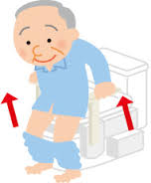
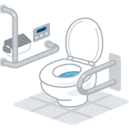
【排泄】
 |  |  |  | 料理を 運ぶ |  |  | 歯磨き |  |  | トイレの 扉まで移動する |  |  | トイレの 場所 たどり着く |  |  | 扉を閉める
 | 階段 |  | 料理を 食べる | 食事 | 食べやすく 整える | 爪の手入れ | 整容 | 洗顔 | 扉を閉める | トイレを 出る | 照明の スイッチを消す |  | トイレに 入る | 照明の スイッチ を入れる |  | 便座に座る 準備をする | 車椅子を 止める
 |  |  | 食事を 終える | 料理を 口に運ぶ |  | 化粧 | 髭剃り |  |  | 扉を開けて トイレから 出る |  |  | 扉を開けて トイレに 入る
 | 居室内 の移動 （数ｍ移動） |  | 階段 | 食事 | 整容 | トイレを 出る | トイレに 入る | 便座に座る 準備をする |  |  |  | トイレを 出る | トイレに 入る | 便座に座る 準備をする |  | 下衣を 下ろす
近所に 外出する | 移動 | 家の中 （居室間） の移動 | 移動 | ADL自立 | 排泄 | 移乗する | 排泄 | 便座に座る |  |  |  | 移乗する | 排泄 | 便座に座る | 車椅子から 立ち上がる | 便座に座る | 便座を 背にして 腰を下ろす
 | 家の外に 出る |  | 起居 | 入浴 | 更衣 | 便座から 立ち上がる | 後処理を する | 用を足す |  |  |  | 便座から 立ち上がる | 後処理を する | 用を足す |  | 便器に 移乗する
移乗する | 臥位 | 寝返る | 髪の毛を 乾かす | 着ている服 を脱ぐ | かけ湯を する |  | 着る服を 選ぶ | 上衣服を 脱ぐ |  | 便座を背に してから 立ち上がる |  |  | トイレットペーパーを巻き取る |  |  | いきむ
立位 | 起居 | 起き上がる | 服を着る | 入浴 | 浴槽に 浸かる | 靴を 履く | 更衣 | 上衣服を 着る | 上体が 抗重力位に 起き上がる | 便座から 立ち上がる | 便座から立ち上がる | 水洗ﾚﾊﾞｰ・ ﾎﾞﾀﾝで流す | 後処理を する | 紙で 清拭する |  | 用を足す | 排出する
立ち上がる | 座る | 端座位を とる | 頭と体を 拭く | 髪を洗う | 体を洗う | 靴下を 履く | 下衣服を 着る | 下衣服を 脱ぐ |  | 下衣を 上げる |  |  | 拭いた紙を 便器に 入れる |  |  | 出し終わる まで 座っている

ADL自立 (排泄②-3) (2)
●どんな訓練
下衣を下ろすことにかかる
時間分の立位保持をする
下衣の把持
●どこで訓練
トイレの便座
ベッドで端座位しながら
プラットホーム
●どんな訓練
下方への外乱刺激に対す
る立位保持
ズボンを下におろすにあ
たり、その力に対して立
位を保持する能力を高め
る
●どこで訓練
トイレの便座
ベッドで端座位しながら
プラットホーム
●どのように
実際にズボンを下ろす
セラバンドを下ろす
【排泄】
 | トイレの 扉まで移動する |  |  | トイレの 場所 たどり着く |  |  | 扉を閉める |  |  |  |  |  | 立位保持 |  |  |  |  |  | 立位保持
扉を閉める | トイレを 出る | 照明の スイッチを消す |  | トイレに 入る | 照明の スイッチ を入れる |  | 便座に座る 準備をする | 車椅子を 止める |  |  |  | 上肢機能 | 下衣を下ろす | 立位 バランス |  |  |  | 上肢機能 | 下衣を下ろす | 立位 バランス
 | 扉を開けて トイレから 出る |  |  | 扉を開けて トイレに 入る |  |  |  |  |  |  |  | 感覚 | 上肢と体幹 下肢の 協調性 |  |  |  |  | 感覚 | 上肢と体幹 下肢の 協調性
●どんな訓練
臀部へのリーチ
下衣の把持
●どこで訓練
トイレの便座
ベッドで端座位しながら
プラットホーム
●どのように
実際にズボンを下ろす
セラバンドを下ろす
 |  |  | トイレを 出る | トイレに 入る | 便座に座る 準備をする |  | 下衣を 下ろす |  |  | 立位保持 |  |  | 下衣を 下ろす |  |  | 立位～座位 中間姿勢 バランス
 |  |  | 移乗する | 排泄 | 便座に座る | 車椅子から 立ち上がる | 便座に座る | 便座を 背にして 腰を下ろす | 座位 バランス | 車椅子から 立ち上がる | 立位 バランス | 車椅子から 立ち上がる | 便座に座る | 便座を 背にして 腰を下ろす | 座位 バランス | 便座を 背にして 腰を下ろす | 立位 バランス
●どんな訓練
ズボンを下ろしながらそ
のおろしてくる方向に合
わせて体幹を伸展する
●どこで訓練
トイレの便座
ベッドで端座位しながら
プラットホーム
●どのように
実際にズボンを下ろす
セラバンドを下ろす
 |  |  | 便座から 立ち上がる | 後処理を する | 用を足す |  | 便器に 移乗する |  |  | 筋力 |  |  | 便器に 移乗する |  |  | 筋力
 | 便座を背に してから 立ち上がる |  |  | トイレットペーパーを巻き取る |  |  | いきむ |  |  |  |  |  | 立位保持
上体が 抗重力位に 起き上がる | 便座から 立ち上がる | 便座から立ち上がる | 水洗ﾚﾊﾞｰ・ ﾎﾞﾀﾝで流す | 後処理を する | 紙で 清拭する |  | 用を足す | 排出する |  |  |  | 体位変換 | 便器に 移乗する | 立位 バランス
 | 下衣を 上げる |  |  | 拭いた紙を 便器に 入れる |  |  | 出し終わる まで 座っている |  |  |  |  |  | ｽﾃｯﾋﾟﾝｸﾞ
●どんな訓練
下衣を下ろす際の
臀部の上で下衣が擦れる感覚
（触覚）を意識化
●どこで訓練
トイレの便座
ベッドで端座位しながら
プラットホーム

ADL自立 (更衣①)
【更衣】
 |  |  |  | 料理を 運ぶ |  |  | 歯磨き |  |  |  | 収納を 閉める | 衣類が収納 されている 場所に行く |  | 服の留め具 を外す
 | 階段 |  | 料理を 食べる | 食事 | 食べやすく 整える | 爪の手入れ | 整容 | 洗顔 |  |  | 服を出す | 着る服を 選ぶ | 衣類別収納 位置を把握 している | 上衣服を 脱ぐ | 上衣を脱ぐ
 |  |  | 食事を 終える | 料理を 口に運ぶ |  | 化粧 | 髭剃り |  |  |  |  | 目的や状況に応じた服 を選ぶ | 収納を 開ける | 脱いだ服を まとめる・ しまう
 | 居室内 の移動 （数ｍ移動） |  | 階段 | 食事 | 整容 | トイレを 出る | トイレに 入る | 便座に座る 準備をする | 左右を 確認する |  |  | 着る服を 選ぶ | 上衣服を 脱ぐ | 服の前後ろ 左右表裏 を確認する
近所に 外出する | 移動 | 家の中 （居室間） の移動 | 移動 | ADL自立 | 排泄 | 移乗する | 排泄 | 便座に 座る | 靴を履く | ヒモや留め金がない靴 を履く | 靴を履く | 更衣 | 上衣服を 着る | 上衣服を 着る | 上衣を着る
 | 家の外に 出る |  | 起居 | 入浴 | 更衣 | 便座から 立ち上がる | 後処理を する | 用を足す | ヒモ靴を 履く |  | 靴下を 履く | 下衣服を 着る | 下衣服を 脱ぐ | 服の留め具 を止める
移乗する | 臥位 | 寝返る | 髪の毛を 乾かす | 着ている服 を脱ぐ | かけ湯を する |  | 着る服を 選ぶ | 上衣服を 脱ぐ | 左右・表裏の確認を する |  |  | 服の前後ろ 左右表裏を 確認する |  | 服の留め具 を外す
立位 | 起居 | 起き上がる | 服を着る | 入浴 | 浴槽に 浸かる | 靴を履く | 更衣 | 上衣服を 着る | 靴下を 履く | 靴下を履く |  | 下衣服を 着る | 下衣を着る | 下衣服を 脱ぐ | 下衣を脱ぐ
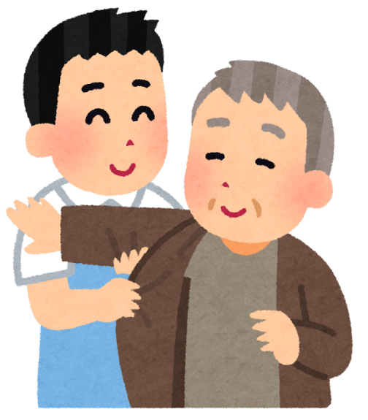
立ち上がる | 座る | 端座位を とる | 頭と体を 拭く | 髪を洗う | 体を洗う | 靴下を 履く | 下衣服を 着る | 下衣服を 脱ぐ |  |  |  | 服の留め具を止める |  | 脱いだ服を まとめる・ しまう

ADL自立 (入浴①)
【入浴】
 |  |  |  | 料理を 運ぶ |  |  | 歯磨き |  |  |  |  |  |  |  |  | 湯の温度を手で 確認する
 | 階段 |  | 料理を 食べる | 食事 | 食べやすく 整える | 爪の手入れ | 整容 | 洗顔 |  |  |  |  | 服を着る ※更衣へ |  |  | かけ湯を する | 湯の温度を調節する
 |  |  | 食事を 終える | 料理を 口に運ぶ |  | 化粧 | 髭剃り |  |  |  |  |  |  |  |  | 体にお湯を掛ける
 | 居室内 の移動 （数ｍ移動） |  | 階段 | 食事 | 整容 | トイレを 出る | トイレに 入る | 便座に座る 準備をする |  |  |  |  | 着ている服 を脱ぐ | かけ湯を する |  | 浴槽の前に 立つ
近所に 外出する | 移動 | 家の中 （居室間） の移動 | 移動 | ADL自立 | 排泄 | 移乗する | 排泄 | 便座に 座る |  | 服を着る ※更衣へ |  | 服を着る | 入浴 | 浴槽に 浸かる | 腰を屈めて湯に浸かる | 浴槽に 浸かる | 浴槽の縁を跨ぐ
 | 家の外に 出る |  | 起居 | 入浴 | 更衣 | 便座から 立ち上がる | 後処理を する | 用を足す |  |  |  | 頭と体を 拭く | 髪を洗う | 体を洗う |  | 両足を浴槽に入れる
移乗する | 臥位 | 寝返る | 髪の毛を 乾かす | 着ている服 を脱ぐ | かけ湯を する |  | 着る服を 選ぶ | 上衣服を 脱ぐ |  | 足裏の水気をとる |  |  | 髪の毛を 濡らす |  |  | 石鹸を 手にとる
立位 | 起居 | 起き上がる | 服を着る | 入浴 | 浴槽に 浸かる | 靴を 履く | 更衣 | 上衣服を 着る | 髪を乾かす | 頭と体を 拭く | 体を拭く | 泡を 洗い流す | 髪を洗う | ｼｬﾝﾌﾟｰﾘﾝｽを 手にとる | 泡を 洗い流す | 体を洗う | タオルを 持つ
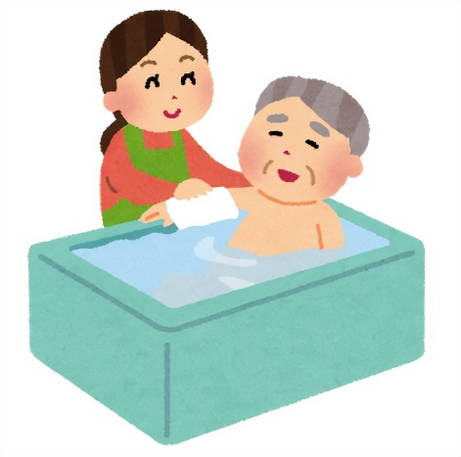
立ち上がる | 座る | 端座位を とる | 頭と体を 拭く | 髪を洗う | 体を洗う | 靴下を 履く | 下衣服を 着る | 下衣服を 脱ぐ |  | 髪を拭く |  |  | 髪を洗う |  |  | 体を洗う

ADL自立 (起居①)
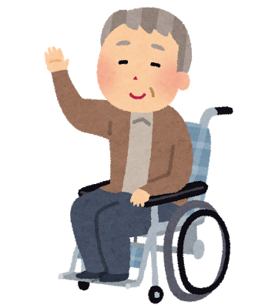
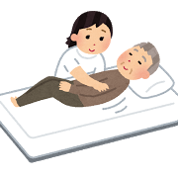
【起居】
 |  |  |  | 料理を 運ぶ |  |  | 歯磨き |  |  | 立ち上がる | 手摺りに 手を伸ばす |  | 筋力 |  |  | 頭が上がる | 頭が寝返る 方向に 向ける
 | 階段 |  | 料理を 食べる | 食事 | 食べやすく 整える | 爪の手入れ | 整容 | 洗顔 | 座る | 移乗する | 手摺りを もつ | 筋緊張 | 臥位 | 関節可動域 | 寝返る側に 向く | 寝返る | 両膝が 立てられる
 |  |  | 食事を 終える | 料理を 口に運ぶ |  | 化粧 | 髭剃り |  | 移動した 位置で 足を戻す | 移動する側に体を 向ける | 移動する側に一歩 踏み出す |  | 感覚 |  |  | 寝返る側に 体全身の 体重を 移動する | 手を寝返る方向に 動かせる
 | 居室内 の移動 （数ｍ移動） |  | 階段 | 食事 | 整容 | トイレを 出る | トイレに 入る | 便座に座る 準備をする |  | 立位が とれる |  | 移乗する | 臥位 | 寝返る |  | 寝返る | 両足を 床方向に 下ろす
近所に 外出する | 移動 | 家の中 （居室間） の移動 | 移動 | ADL自立 | 排泄 | 移乗する | 排泄 | 便座に 座る | 立位 動的 バランス | 立位 | 立位保持 | 立位 | 起居 | 起き上がる | 端座位に なる | 起き上がる | 肘を立てながら 体を起こす
 | 家の外に 出る |  | 起居 | 入浴 | 更衣 | 便座から 立ち上がる | 後処理を する | 用を足す |  | 立位 バランス |  | 立ち上がる | 座る | 端座位を とる |  | 手をつきながら 体を起こす
移乗する | 臥位 | 寝返る | 髪の毛を 乾かす | 着ている服 を脱ぐ | かけ湯を する |  | 着る服を 選ぶ | 上衣服を 脱ぐ | 立位になる | 端座位 | お辞儀する ような形で 前屈する |  | 端座位が とれる |  |  | ベッド上 傾斜30度 保持 | ベッド上 傾斜45度 保持
立位 | 起居 | 起き上がる | 服を着る | 入浴 | 浴槽に 浸かる | 靴を 履く | 更衣 | 上衣服を 着る | 上体が 抗重力位に 起き上がる | 立ち上がる | 前屈しつつ 足底に体重移動 | 座位 動的 バランス | 端座位が とれる | 座位保持 | 端座位 | 座る | ベッド上 傾斜60度 保持
立ち上がる | 座る | 端座位を とる | 頭と体を 拭く | 髪を洗う | 体を洗う | 靴下を 履く | 下衣服を 着る | 下衣服を 脱ぐ | 臀部が 徐々に 上がる | 膝が少し 前に出る | 足先に体重 移動 |  | 座位 バランス |  |  | 車椅子座位 | ﾁﾙﾄ ﾘｸﾗｲﾆﾝｸ 車椅子座位

